테스트 코드 구성 및 설계
테스트 코드 구성 및 설계

1. 언어 및 테스트 프레임워크
- 개발 언어 : Python
- 테스트 프레임워크 : Pytest, requests(라이브러리)
- 사용 이유 : Python이 가장 익숙한 언어이고, Pytest는 문법이 간결하고 쉬워 가볍게 구현 가능할 것으로 판단해 선택했습니다. 또, 간단한 HTML 리포트 생성이 가능한 플러그인을 지원하기 때문에 선택했습니다.

2. 구현 환경
- OS : Windows 10
- Python 버전 : 3.12.4 사용
- 설치 라이브러리 : pytest, pytest-html, pytest-rerunfailures, requests

3. 테스트 파일 구조 및 설명
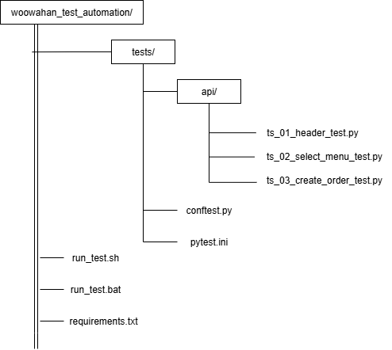
가독성 향상을 위해 다음과 같이 설계했습니다.
- 각 테스트케이스는 각 TC 항목에 대입해 작성했습니다.
- 작성된 개별 테스트 케이스들은 TC 대분류를 기준으로 Test Suite로 그룹화했습니다.
- common 함수 및 데코레이터를 정의한 conftest 파일을 전역 사용하기 위해 Test Suite를 api 디렉토리로 그룹화했습니다.

1) 테스트케이스
- 각 TC 번호와 동일하게 네이밍하여 코드 파악이 용이하도록 작성했습니다. | ex) test_case_001, test_case_002....
- TC의 수행 절차와 기대 결과 확인을 포함하며, 테스트 절차가 log에 출력되도록 작성했습니다.
- 테스트에 필요한 사전 작업을 fixture로 작성 후 인자로 받아 사용하도록 했습니다.

2) 테스트 스위트
- TC의 대분류를 기준으로 총 3가지 스위트로 테스트케이스를 그룹화했습니다.

3) conftest 파일
- 테스트에 필요한 환경변수, Common 함수, Fixture를 작성했습니다.
- 헤더의 Authorization은 보안을 위해 env 파일로 관리하거나 저장소에 업로드 하면 안되지만, 헤더 정상 입력을 명시하기 위해 이 파일에 작성했습니다.
- 성공 시에도 응답 내용을 리포트에 출력하도록 POST 함수를 커스텀했습니다.

4) pytest.ini 파일
- pytest 실행 조건을 설정했습니다.
- 실패 시 재수행 3회, 결과 html report 생성, 수행 log 파일 생성, 로그 전체 출력, 테스트 당 소요시간 출력 설정

4. 배포 방식
실행 파일을 생성해 Git 저장소에 배포했습니다.
- 파일 내부에 python 가상환경 세팅, requirements 설치, 테스트 실행 명령어를 순서대로 작성했습니다.
- OS별로 실행 가능하도록 2가지 타입으로 생성했습니다.
- Windows : bat 파일
- Linux/Mac OS : sh 파일

